bramki logiczne
Zapisz odpowiednią formułę realizującą podaną funkcję logiczną. Wykorzystaj funkcje: LUB(), ORAZ, NIE(), JEŻELI().
Zapisz formułę generującą stan "0" lub "1" w zależności od wartości "PRAWDA/FAŁSZ" w kolumnie F. Wykorzystaj funkcję: JEŻELI().
Umieść symbole graficzne
w odpowiednich komórkach czwartej kolumny tabeli.

sygnały wejściowe
A | B
1 | 0 | nazwa bramki logicznej | wartość logiczna (PRAWDA/FAŁSZ) | wyjście (0 lub 1) | symbol graficzny
 |  | OR | TRUE | 1
 |  | AND | FALSE | 0
 |  | NOT | FALSE | 0
 |  | NOR | FALSE | 0
 |  | NAND | TRUE | 1
 |  | XOR | TRUE | 1

0
1

układ logiczny
Zapisz formułę generującą stan "0" lub "1" dla wyjścia "Q" przedstawionego układu dla wszystkich kombinacji sygnałów wejściowych. Wykorzystaj funkcje: JEŻELI(), LUB(), ORAZ(), NIE() w zapisie jednej formuły.
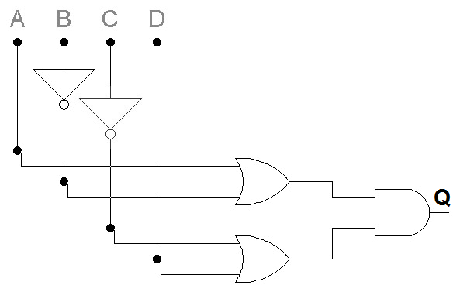

sygnały wejściowe

A | B | C | D | Q
0 | 0 | 0 | 0 | TRUE
0 | 0 | 0 | 1 | TRUE
0 | 0 | 1 | 0 | FALSE
0 | 0 | 1 | 1 | TRUE
0 | 1 | 0 | 0 | FALSE
0 | 1 | 0 | 1 | FALSE
0 | 1 | 1 | 0 | FALSE
0 | 1 | 1 | 1 | FALSE
1 | 0 | 0 | 0 | TRUE
1 | 0 | 0 | 1 | TRUE
1 | 0 | 1 | 0 | FALSE
1 | 0 | 1 | 1 | TRUE
1 | 1 | 0 | 0 | TRUE
1 | 1 | 0 | 1 | TRUE
1 | 1 | 1 | 0 | FALSE
1 | 1 | 1 | 1 | TRUE

0
1

minimalizacja +układ logiczny
1. Skopiuj wypełnioną tablicę. 2. Wykonaj minimalizację. Obramuj pola (różnymi kolorami), które podlegają procesowi minimalizacji. 3. Przedstaw wynik minimalizacji przy użyciu bramek logicznych.

 | a | b | c | d | e
Wpisz nr albumu w poczczególne pola. W tablicy prawdy zastąp zero dowolna cyfrą | 7 | 2 | 5 | 7 | 6

Uzupełnij tablice prawdy wstawiając wartość 1 w pola odpowiadające Twojemu nr albumu oraz w pola 10 i 11. Pozostałe miejsca wypełnij zerami

 | x1x2
x3x4 |  | 00 | 01 | 11 | 10
 | 00 | 1 | 2 | 3 | 4
 | 01 | 5 | 6 | 7 | 8
 | 11 | 9 | 10 | 11 | 12
 | 10 | 13 | 14 | 15 | 16

 |  |  |  |  |  | Wynik minimalizacji

